業務フロー凡例
システム名 |  |  | システム種別 |  | 基本設計書 |  | 作成者 | 作成日 | 更新者 | 更新日 | 版数
POSサーバー |  |  | POSサーバー |  |  |  | SonMNT | 2023-06-07 | SonMNT | 2024-06-04 | 0.1

機能カテゴリ |  | 72_パスワード変更 |  | 項目 |  | 概要設計書 | 業務フロー凡例

 | ●1_レジ内

●●
画面表示
●●
モーダル表示

●●
処理機能
本来なら、処理内で分岐もあるとは思いますが、今回は、分岐処理についても、一括で処理機能と定義しています。
●●
音声ファイル

 | ●1_レジ周辺機器

セカンドディスプレイ
●●
セカンドディスプレイ画面表示
スキャナー
●●
スキャナー

スキャナー
自動釣銭機
●●
自動釣銭機
プリンター
●●

磁気カードリーダー
磁気カードリーダー
エフケイシステム 両面双方向読み取り MJR-100

 | ●外部連携

●●
API連携
本来ならDBですが、DBの意味で使用しています。
●●
他の機能への連携

●●
端末内DB
設定関連などのDB
最新
ボタン名

最新
分岐・判定

●●
他の機能部門への連携

機能概要
システム名 |  |  | システム種別 |  | 基本設計書 |  | 作成者 | 作成日 | 更新者 | 更新日 | 版数
POSサーバー |  |  | POSサーバー |  |  |  | SonMNT | 2024-06-04 | SonMNT | 2024-06-04 | 0.1

機能カテゴリ |  | 72_パスワード変更 |  | 項目 |  | 概要設計書 | 機能概要

X1_メニュー機能
 | 72_パスワード変更
 |  |  |  |  |  |  |  |  |  |  |  | 1
 |  |  |  |  |  |  |  |  |  |  |  | 2
 |  |  |  |  |  |  |  |  |  |  |  | 3
 |  |  |  |  |  |  |  |  |  |  |  | 4
 |  |  |  |  |  |  |  |  |  |  |  | 5
72_パスワード変更
ID Menu item MF072
 |  |  |  |  |  |  |  |  |  |  |  | 6
 |  |  |  |  |  |  |  |  |  |  |  | 7
 |  |  |  |  |  |  |  |  |  |  |  | 8
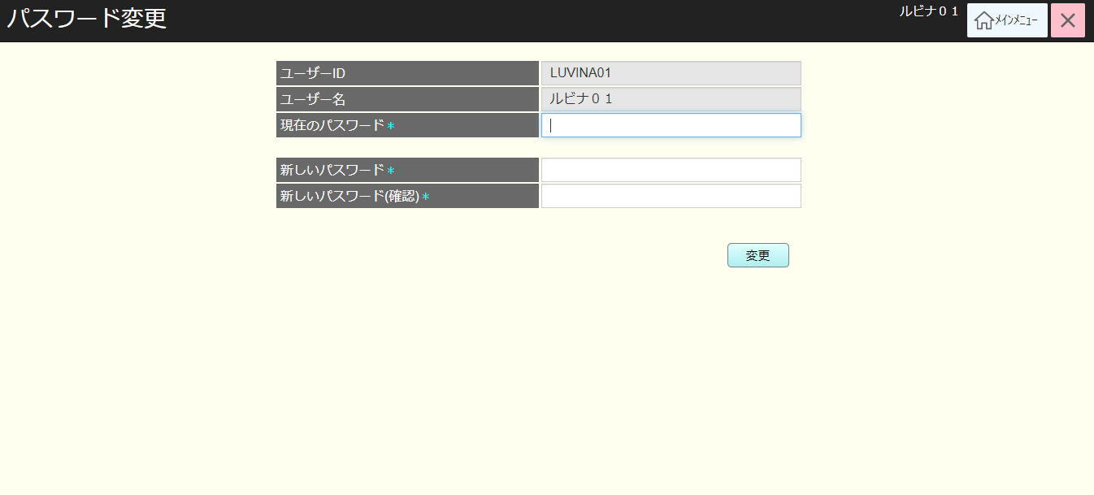
 | FC7201_パスワード変更機能 |  |  |  |  |  |  |  |  |  |  | 9
 |  |  |  |  |  |  |  |  |  |  |  | 10
 |  |  |  |  |  |  |  |  |  |  |  | 11
KN7201
アカウント情報取得機能
AP7201
ユーザー情報取得
 |  |  |  |  |  |  |  |  |  |  |  | 12
 |  |  |  |  |  |  |  |  |  |  |  | 13
 |  |  |  |  |  |  |  |  |  |  |  | 14
 |  |  |  |  |  |  |  |  |  |  |  | 15
▪画面では以下の項目の情報を表示する。
・[ユーザーID]: 無効状態で表示する。
・[ユーザー名]： 無効状態で表示する。
・[現在のパスワード]: 現在のパスワードを入力する。
・[新しいパスワード]: ユーザーが新しいパスワード入力可能。
・[新しいパスワード(確認)]: 新しいパスワードを確認する。
 |  |  |  |  |  |  |  |  |  |  |  | 16
 |  |  |  |  |  |  |  |  |  |  |  | 17
SC7201
パスワード変更画面
 |  |  |  |  |  |  |  |  |  |  |  | 18
 |  |  |  |  |  |  |  |  |  |  |  | 19
 |  |  |  |  |  |  |  |  |  |  |  | 20
 |  |  |  |  |  |  |  |  |  |  |  | 21
 |  |  |  |  |  |  |  |  |  |  |  | 22
 |  |  |  |  |  |  |  |  |  |  |  | 23
KN7202
パスワード情報更新機能
AP7202
パスワード更新
 |  |  |  |  |  |  |  |  |  |  |  | 24
▪ユーザーが入力した情報を確認する。
・以下の入力必須チェック：[現在のパスワード]、[新しいパスワード]、[新しいパスワード(確認)]
・ユーザーが入力した現在のパスワードが正しいかを確認する。正しくない場合、「パスワードに誤りがあります。」メッセージを含むエラーモダールを表示する。
・入力した新しいパスワードの文字数が6～64文字であるかを確認する。そうではない場合、「新しいパスワードは6桁以上64桁以下にしてください。」メッセージを含むエラーモダールを表示する。
・[新しいパスワード]と[新しいパスワード(確認)]が同じかを確認する。同じでない場合、「新しいパスワードと新しいパスワード(確認)の入力が異なります。」メッセージを含むエラーモダールを表示する。
▪バリデーションチェックが成功した場合
・アカウントのパスワードを更新し、メニュー画面に戻る。
 |  |  |  |  |  |  |  |  |  |  |  | 25
 |  |  |  |  |  |  |  |  |  |  |  | 26
 |  |  |  |  |  |  |  |  |  |  |  | 27
 |  |  |  |  |  |  |  |  |  |  |  | 28
 |  |  |  |  |  |  |  |  |  |  |  | 29
 |  |  |  |  |  |  |  |  |  |  |  | 30
 |  |  |  |  |  |  |  |  |  |  |  | 31
成功
失敗
 |  |  |  |  |  |  |  |  |  |  |  | 32
 |  |  |  |  |  |  |  |  |  |  |  | 33
MD_ERROR
バリエーションチェックNG
 |  |  |  |  |  |  |  |  |  |  |  | 34
 |  |  |  |  |  |  |  |  |  |  |  | 35
 |  |  |  |  |  |  |  |  |  |  |  | 36
 |  |  |  |  |  |  |  |  |  |  |  | 37
はい
 |  |  |  |  |  |  |  |  |  |  |  | 38
X1_メニュー機能
 |  |  |  |  |  |  |  |  |  |  |  | 39
 |  |  |  |  |  |  |  |  |  |  |  | 40
 |  |  |  |  |  |  |  |  |  |  |  | 41
 |  |  |  |  |  |  |  |  |  |  |  | 42
 |  |  |  |  |  |  |  |  |  |  |  | 43
 |  |  |  |  |  |  |  |  |  |  |  | 44
 |  |  |  |  |  |  |  |  |  |  |  | 45
 |  |  |  |  |  |  |  |  |  |  |  | 46
 |  |  |  |  |  |  |  |  |  |  |  | 47
 |  |  |  |  |  |  |  |  |  |  |  | 48
 |  |  |  |  |  |  |  |  |  |  |  | 49
 |  |  |  |  |  |  |  |  |  |  |  | 50

